Campamento
CORPORACIÓN AUTÓNOMA REGIONAL DE CUNDINAMARCA
PROYECTO DE CONSERVACION DE AGUA Y SUELO - PROCAS - CHECUA
DIAGNOSTICO DE MOVIMIENTOS MASALES Y EROSION SEVERA

INFORMACIÓN DEL SITIO
 | Oficina provincial: |  | Rionegro |  |  |  | Municipio: | Villagomez
 | Vereda |  | Campamento |  |  |  | Área: | 400 | metros 2
 | Tipo de Evento: |  | Deslizamiento |  |  |  | Propietario: | Jairo Rodriguez
 | Cuenca hidrográfica: |  | Rio Bogotá |  |  |  | Cedula | ND
 | Nombre Predio: |  | ND. |  |  |  | Tel Propietario: | ND
 | Contacto: |  | Nelson Ahumada |  |  |  | Tel Contacto: | 3132355944
 | Coordenadas: | X: | 988,527 | Y: | 1,073,193 |  | Cargo: | Ing. Umata
 | Altitud: | 1,950 |  | m.s.n.m |  |  | Fecha: | 26-Apr-16

 | FOTOGRAFIA DEL DESLIZAMIENTO
 | VIA PACHO VILLAGOMEZ
 | 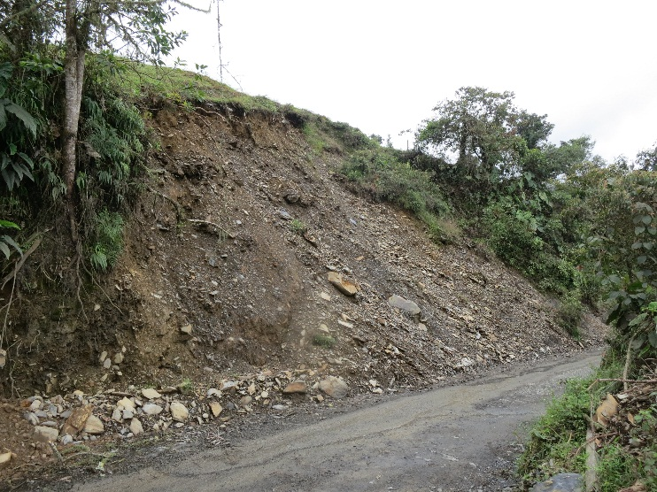 |  |  |  |  | 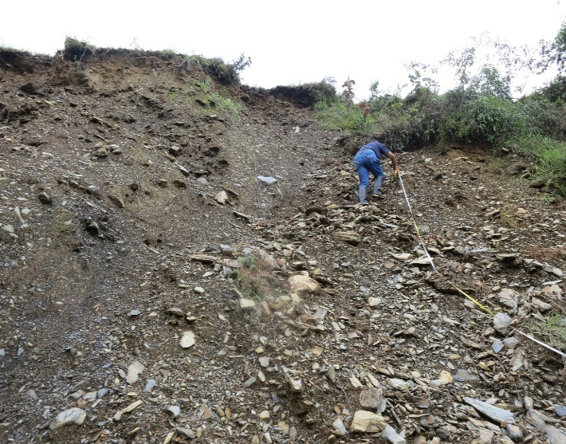
 | Panorámica del deslizamiento sobre la via Pacho Villagomez |  |  |  |  | Talud con material muy suelto 16 metros de altura.
 | 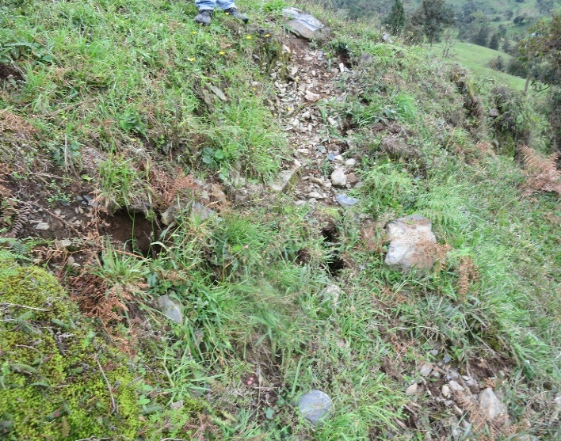 |  |  |  |  | 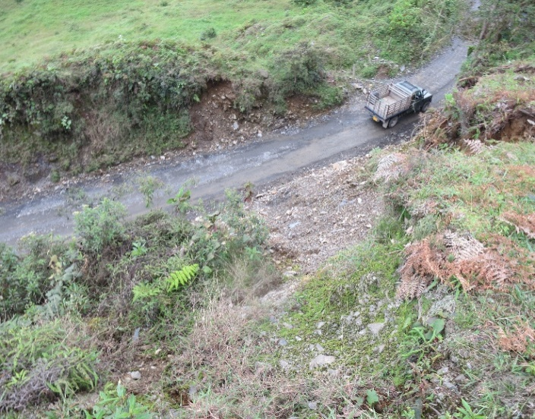
 | Grietas de tension hasta 10 mts arriba del escarpe principal |  |  |  |  | Vista aguas abajo sobre la via Pacho - Villagomez.
CAUSA PROBABLE DEL EVENTO - ANTECEDENTES
El sitio seleccionado por la alcaldia Municipal par ala implementacion de un Piloto en Obras de Bioingenieria se caracteriza por un escarpe con caida frecuente de material sobre la via Pacho a Villagomez, y que requiere de envio de maquinaria pesada para la limpieza de la misma, como se observa la fuerte pendiente y el tipo de material que conforma el talud que es altamente erodable requiere de una pronta intervención. El deslizamiento colinda con un predio particulares y han venido siendo dedicados durante décadas a actividades agrícolas de siembra de cultivos transitorios y acualmente a la Ganadería, reduciendo la cobertura natural y cambiando la orientación de los drenajes naturales, lo que genero la saturación de los sitios que se han afectado, adicionalmente para la construccion de la via donde fue necesario la excavación del material de la base del talud, lo que sumado a la temporada invernal y a condiciones del terreno, como el tipo de materiales y la pendiente fuerte, pudo haber generado los deslizamientos. |  |  |  |  |  |  |  |  |  | q
JUSTIFICACION
Por las condiciones descritas anteriormente y en especial la ubicación del deslizamiento sobre la via de acceso al Municipio de Villagomez, consideramos que se hace importante realizar una intervención con obras de Bioingeniería de las cuales el Municipio conoce por las realizadas en los años 2014 y 2015 en la vecina Paime, secvtor Cuatro Caminos, que fueron asesoradas por la CAR, y ejecutadas por la Alcaldia, con muy pocos recursos y que a la fecha ha cumplido con su objetivo teniendo en cuenta su bajo costo y tiempo de intervención, adicionalmente de otras intervenciones realizadas por la CAR con mucho éxito en el Municipio de Pacho; La bioingeniería es una disciplina de la ingeniería en la que las plantas vivas y parte de estas, es utilizada como material de construcción vivo de forma tal que al desarrollarse logra una estrecha relación con los recursos que convergen como son: el suelo, roca y agua contribuyendo de manera esencial y duradera a la restauración de las áreas afectadas por erosión o procesos antrópicos. dentro de objetivos de la bioingeniería se busca la armonía entre los paisajes rurales y las obras que se construyen, lo que simultáneamente permite armonizar lo ecológico y estético y a su vez lo económico y técnico ya que las áreas podrán reincorporase en un tiempo prudencial a la economía rural y a su vez son de menor costo que las obras de ingeniería tradicional. Lo anterior se logra aprovechando los múltiples rendimientos de las plantas y utilizando técnicas constructivas de bajo impacto ambiental”. La bioingeniería se utiliza en todos los ámbitos de obra civil, especialmente en el ámbito de la consolidación de taludes, riberas y para el control de la erosión. |  |  |  |  |  |  |  |  |  | q
TIPO DE OBRAS DE BIOINGENIERIA

Se sugiere el detalle del corte del talud proncipal, donde se mezclan filtros con terrazas o trinchos disipadores en filtros con filtros tipo 1. Levantamiento realizado con GPS, proceso programas MapSource y AutoCAD.
DESCRIPCION DE LAS IMPLEMENTACIONES
Como se manifestó las acciones principales van encaminadas al adecuado manejo de las aguas de escorrentía de la los lotes dedicados a la ganadería, y los invernaderos, para esto las obras de Bioingeniería se presentan como una alternativa de bajo costo, efectivas a muy corto plazo y que pueden ser utilizadas aun para evitar nuevos eventos; Con la implementación de las obras se logra adicionalmente evitar la recarga de la zona con aguas lluvias y se fortalece el componente forestal que en el tiempo será el que mantenga la zona con mejores condiciones para manejar los excesos de agua; En este caso es prioritario el cercado para evitar el acceso del ganado a los sitios que se traten, de lo contrario cualquier implementación que se realice tendrá una vida útil muy corta, por lo que esta actividad se debe concertar de antemano con el propietario del predio y ubicar los recursos adicionales para el cercado; El cambio de uso del suelo en el deslizamiento puede ser dado por la producción de pastos de corte, actividad productiva que protege el terreno y permite al propietario tener acceso a forraje para sus animales.
Es importante destacar otros aspectos de este tipo de obras: La restauración ecológica y los controles bioingenieriles son herramientas para un manejo integral de carácter preventivo y correctivo de los procesos erosivos severos y los movimientos masales. La bioingeniería se basa en la construcción de estructuras vivas que emplean diferentes partes de las plantas, principalmente las raíces y los tallos. (Rivera H. 2006). El carácter singular de la bioingeniería se debe a que las partes de las plantas (raíces y tallos) sirven como elementos de la estructura principal en el sistema que protege las laderas. (Rivera H. 2006). La construcción de obras de bioingeniería, busca drenar el exceso de agua, y canalizarla hacia los sectores más bajos y seguros del terreno evitando la saturación del suelo y por consiguiente el aumento del peso y la lubricación del subsuelo con el riesgo subsecuente que se presente la remoción en masa.
Las obras de Bioingeniería pueden ser usadas como acciones inmediatas de mitigación de la problemática, y de manera simultanea realizar los estudios geotécnicos que se consideren necesarios, adicionalmente pueden actuar de manera sinérgica con obras como filtros en roca, gaviones o Muros de contención, y sistemas de conducción de aguas de escorrentía como alcantarillados y otros, una vez construidas se recomienda realizar un seguimiento continuo con el fin de establecer el efecto de estas sobre el movimiento del terreno que se pretendía mitigar.
Se recomienda la utilización de filtros en Guadua, que drenen las zonas saturadas, trinchos que conduzcan las aguas superficiales y terrazas que permitan proteger de la erosión de taludes de zonas inestables, así como zanjas de drenaje que conduzcan el agua de escorrentía a las cunetas de la vía, finalmente se deben tapar las grietas que se hayan presentado para evitar la infiltración de agua en el subsuelo.
Zanjas de drenaje: Se complementara en áreas donde el flujo de agua de escorrentía sea evidente para lo que se procederá a construir zanjas de drenaje de al menos 0,6 * 0,5 metros, Para la estabilización de las zanjas y evitar el socavamiento de estas es conveniente construir en su recorrido trinchos disipadores simples confinando las aguas producidas a un área bien definida
Taponamiento de Grietas: Para lo que se procederá a rellenar las grietas que permiten la infiltración de las aguas de escorrentía con material presente en la zona donde se presento el deslizamiento, de preferencia arcilla, luego de lo cual se compactara con un pisón.
Filtros Vivos: Son zanjas interconectadas en el sentido de la pendiente, que se rellenan con camas superpuestas de Guadua, Los filtros vivos permiten la evacuación rápida de las aguas internas que saturan el terreno, conduciéndolas hasta lugares seguros, como drenajes naturales y cunetas. (Rivera, H 2.006). La zanja construida se debe profundizar hasta encontrar terreno totalmente firme o roca sin disturbar (Rivera, H 2.012), sin embargo se Calcula una zanja promedio de 0.5 metros de base, un promedio de 1,0 metros de profundidad, y 16 piezas de Guadua. se realizara la siembra de estacas de material vegetal con capacidad de rebrote (Sauco, Sauce, Alisos, y otros), a lo largo del filtro cada 50 centímetros. En áreas con menor concentración de agua, o dentro de los terraceos se construirán filtros vivos tipo 2 con profundidad de 0,6 a 0,8 metros, y que descarguen en los filtros tipo 1., o en las paredes libres de suelo arriba de la terraza aguas abajo.
Trinchos Vivos Escalonados: Estructuras biomecánicas establecidas en forma escalonada a través de la pendiente o dentro de los drenajes naturales y cauces de quebradas. Los trinchos vivos disipan la energía cinética del agua, controlan el arrastre de materiales, estabilizan el terreno y favorecen la recuperación de la vegetación; No son obras de contención. (Rivera, H 2.006). Estos también serán construidos en Guadua y tendrán adicionalmente 2 estacas vivas con capacidad de rebrote (Sauco, Sauce, Alisos, Sauco, Sauce y otros , por metro de trincho construido. Se recomienda construir un trincho cada 3 a 6 metros en el recorrido de los filtros vivos empotrados 12 centímetros abajo de la base de los filtros para evitar el desplazamiento de estos o el socavamiento de la base por las aguas colectadas por el filtro. (Rivera H. 2.011).
...

